Feuil1
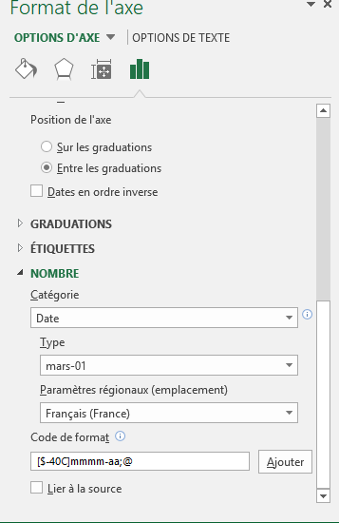
AA1 | 2018-01-22 | 1
AA2 | 2018-02-22 | 2
AA3 | 2018-03-22 | 3
AA4 | 2018-04-22 | 4
AA5 | 2018-05-22 | 5
AA6 | 2018-06-22 | 6
AA7 | 2018-07-22 | 7
AA8 | 2018-08-22 | 8
AA9 | 2018-09-22 | 9

